Накладная-№3
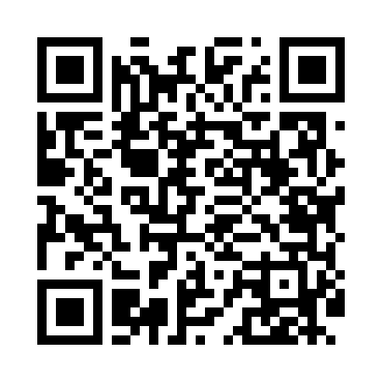
Номер товарно-транспортной накладной: |  |  | Торговый представитель: Karimov Amirjon
Поставщик: Toshkent falcon fly 2 |  |  | Телефон торгового представителя: +
Дата отгрузки: 29.11.2025 |  |  | Контрагент: """" Klient
Дата консигнации: |  |  | Адрес:
Доставщик: |  |  | Телефон:
Телефон доставщика:
Время заказа: 29.11.2025 11:22:25
№ | Штрих-код | Название товаров (работ,услуг) | Количество | Количество в кейсе | Цена | Сумма
 |  |  | 22 |  |  | 61.2
1 | 6920240023598 | Коврики напольные для ванной комнаты 45*55CM XP-23-59 | 6 | 6 шт. | 3.70 | 22.20
2 | 6920240023277 | Коврики напольные для ванной комнаты 50*80CM XP-23-27 | 2 | 2 шт. | 3.80 | 7.60
3 | 6937202506013 | Разделочная доска пластмассовая AA41A-M, GB-2 9-1 | 4 | 4 шт. | 1.30 | 5.20
4 | 6937202506099 | Пластмассовая разделочная доска SY2042, 30×20 см, GB-29-9 | 6 | 6 шт. | 2.90 | 17.40
5 | 6954545500065 | Пластмас доска A690M ongyou белый (o'rtanchas i) GB-60-14 | 4 | 4 шт. | 2.20 | 8.80
Итого: 61.2$|->UZS: 765,000.00

